1
 | Перевозки грузов по видам транспорта по Российской Федерации
 | (миллион тонн)

 | 2000 | 2001 | 2002 | 2003 | 2004 | 2005 | 2006 | 2007 | 2008 | 2009 | 2010 | 2011 | 2012 | 2013 | 2014 | 2015 | 2016 | 2017 | 2018 | 2019 | 2020 | 2021 | 2022 | 2023 | 2024

Транспорт - всего | 7,907.1 | 8,200.4 | 8,487.6 | 8,767.7 | 8,978.2 | 9,167.1 | 9,300.7 | 9,450.6 | 9,451.1 | 7,469.4 | 7,750.4 | 8,337.1 | 8,519.3 | 8,264.5 | 8,006.5 | 7,898.0 | 7,953.6 | 8,072.6 | 8,265.1 | 8,425.7 | 7,959.7 | 8,262.4 | 8,779.4 | 9,059.3 | 9,285.6
в том числе:
железнодорожный | 1,046.8 | 1,057.5 | 1,083.7 | 1,160.9 | 1,221.2 | 1,273.3 | 1,311.6 | 1,344.6 | 1,304.4 | 1,108.8 | 1,312.0 | 1,381.7 | 1,421.1 | 1,381.2 | 1,375.4 | 1,329.0 | 1,325.2 | 1,384.3 | 1,410.9 | 1,398.6 | 1,358.5 | 1,403.9 | 1,351.3 | 1,365.2 | 1,306.1
автомобильный | 5,878.4 | 6,125.3 | 6,347.7 | 6,468.1 | 6,567.8 | 6,684.6 | 6,753.3 | 6,861.4 | 6,893.1 | 5,240.5 | 5,236.4 | 5,663.1 | 5,841.6 | 5,635.3 | 5,416.7 | 5,356.7 | 5,396.8 | 5,403.9 | 5,544.4 | 5,735.3 | 5,404.7 | 5,581.7 | 6,210.6 | 6,491.2 | 6,775.9
трубопроводный | 828.9 | 853.4 | 899.3 | 976.4 | 1,024.2 | 1,048.1 | 1,070.3 | 1,062.1 | 1,066.6 | 985.0 | 1,061.5 | 1,130.9 | 1,096.5 | 1,095.2 | 1,078.1 | 1,071.0 | 1,088.0 | 1,138.2 | 1,169.3 | 1,159.2 | 1,061.4 | 1,141.4 | 1,072.8 | 1,059.7 | 1,065.7
в том числе:
газопроводный | 511.2 | 508.8 | 513.8 | 544.5 | 555.1 | 565.8 | 581.1 | 571.6 | 578.6 | 480.0 | 536.6 | 555.1 | 541.1 | 537.5 | 512.0 | 493.0 | 509.4 | 548.8 | 566.4 | 550.9 | 511.6 | 574.6 | 484.3 | … | …
нефтепроводный | 294.6 | 319.7 | 359.8 | 404.3 | 441.5 | 454.1 | 460.8 | 461.8 | 456.4 | 474.4 | 491.7 | 543.8 | 523.4 | 524.6 | 532.1 | 543.3 | 543.4 | 553.4 | 561.1 | 567.7 | 509.5 | 523.9 | 544.4 | … | …
нефтепродуктопроводный | 23.1 | 24.9 | 25.7 | 27.6 | 27.6 | 28.2 | 28.4 | 28.7 | 31.6 | 30.6 | 33.2 | 32.0 | 32.0 | 33.1 | 34.0 | 34.7 | 35.2 | 36.1 | 41.8 | 40.5 | 40.4 | 42.9 | 44.1 | … | …
морской2) | 35.4 | 33.8 | 37.3 | 35.7 | 29.1 | 26.0 | 25.4 | 28.1 | 35.2 | 37.4 | 37.0 | 34.0 | 18.3 | 16.7 | 15.8 | 18.8 | 24.6 | 26.4 | 23.2 | 23.2 | 24.7 | 23.4 | 27.6 | 33.2 | 31.9
внутренний водный3) | 116.8 | 129.5 | 118.7 | 125.8 | 135.0 | 134.2 | 139.2 | 153.4 | 150.8 | 96.9 | 102.4 | 126.2 | 140.5 | 134.9 | 119.1 | 121.4 | 118.0 | 118.5 | 116.2 | 108.2 | 109.0 | 110.5 | 116.4 | 109.3 | 105.4
воздушный4) | 0.8 | 0.9 | 0.9 | 0.8 | 0.9 | 0.8 | 0.9 | 1.0 | 1.0 | 0.9 | 1.1 | 1.2 | 1.2 | 1.2 | 1.3 | 1.0 | 1.1 | 1.3 | 1.3 | 1.3 | 1.3 | 1.6 | 0.7 | 0.6 | 0.6

1) Без учета статистической информации по Донецкой Народной Республике (ДНР), Луганской Народной Республике (ЛНР), Запорожской и Херсонской областям.
2) С 2012 г. - исключая перевозки судами смешанного (река-море) плавания. С 2015 г. - по данным Росморречфлота.
3) С 2012 г. - включая перевозки судами смешанного (река-море) плавания. С 2015 г. - по данным Росморречфлота.
4) По данным Росавиации.

 | 2000-2004 | 2005-2009 | 2010-2014 | 2015-2019 | 2020-2024
Среднее значение объема перевозок (итого) | 8,468.2 | 8,967.8 | 8,175.6 | 8,123.0 | 8,669.3
Медиана | 8,487.6 | 9,300.7 | 8,264.5 | 8,072.6 | 8,779.4
Min значение | 7,907.1 | 7,469.4 | 7,750.4 | 7,898.0 | 7,959.7
Max значение | 8,978.2 | 9,451.1 | 8,519.3 | 8,425.7 | 9,285.6
Процентное изменение периодов |  | 5.899482771 | -8.834070417 | -0.6428917407 | 6.725101563

Процентное соотношение вида перевозки грузов | 2000 | 2001 | 2002 | 2003 | 2004 | 2005 | 2006 | 2007 | 2008 | 2009 | 2010 | 2011 | 2012 | 2013 | 2014 | 2015 | 2016 | 2017 | 2018 | 2019 | 2020 | 2021 | 2022 | 2023 | 2024
железнодорожный | 13.2 | 12.9 | 12.8 | 13.2 | 13.6 | 13.9 | 14.1 | 14.2 | 13.8 | 14.8 | 16.9 | 16.6 | 16.7 | 16.7 | 17.2 | 16.8 | 16.7 | 17.1 | 17.1 | 16.6 | 17.1 | 17.0 | 15.4 | 15.1 | 14.1
автомобильный | 74.3 | 74.7 | 74.8 | 73.8 | 73.2 | 72.9 | 72.6 | 72.6 | 72.9 | 70.2 | 67.6 | 67.9 | 68.6 | 68.2 | 67.7 | 67.8 | 67.9 | 66.9 | 67.1 | 68.1 | 67.9 | 67.6 | 70.7 | 71.7 | 73.0
трубопроводный | 10.5 | 10.4 | 10.6 | 11.1 | 11.4 | 11.4 | 11.5 | 11.2 | 11.3 | 13.2 | 13.7 | 13.6 | 12.9 | 13.3 | 13.5 | 13.6 | 13.7 | 14.1 | 14.1 | 13.8 | 13.3 | 13.8 | 12.2 | 11.7 | 11.5
газопроводный | 6.5 | 6.2 | 6.1 | 6.2 | 6.2 | 6.2 | 6.2 | 6.0 | 6.1 | 6.4 | 6.9 | 6.7 | 6.4 | 6.5 | 6.4 | 6.2 | 6.4 | 6.8 | 6.9 | 6.5 | 6.4 | 7.0 | 5.5 | нет данных | нет данных
нефтепроводный | 3.7 | 3.9 | 4.2 | 4.6 | 4.9 | 5.0 | 5.0 | 4.9 | 4.8 | 6.4 | 6.3 | 6.5 | 6.1 | 6.3 | 6.6 | 6.9 | 6.8 | 6.9 | 6.8 | 6.7 | 6.4 | 6.3 | 6.2 | нет данных | нет данных
нефтепродуктопроводный | 0.3 | 0.3 | 0.3 | 0.3 | 0.3 | 0.3 | 0.3 | 0.3 | 0.3 | 0.4 | 0.4 | 0.4 | 0.4 | 0.4 | 0.4 | 0.4 | 0.4 | 0.4 | 0.5 | 0.5 | 0.5 | 0.5 | 0.5 | нет данных | нет данных
морской | 0.4 | 0.4 | 0.4 | 0.4 | 0.3 | 0.3 | 0.3 | 0.3 | 0.4 | 0.5 | 0.5 | 0.4 | 0.2 | 0.2 | 0.2 | 0.2 | 0.3 | 0.3 | 0.3 | 0.3 | 0.3 | 0.3 | 0.3 | 0.4 | 0.3
внутренний водный | 1.5 | 1.6 | 1.4 | 1.4 | 1.5 | 1.5 | 1.5 | 1.6 | 1.6 | 1.3 | 1.3 | 1.5 | 1.6 | 1.6 | 1.5 | 1.5 | 1.5 | 1.5 | 1.4 | 1.3 | 1.4 | 1.3 | 1.3 | 1.2 | 1.1
воздушный | нет данных | нет данных | нет данных | нет данных | нет данных | нет данных | нет данных | нет данных | нет данных | нет данных | нет данных | нет данных | нет данных | нет данных | нет данных | нет данных | нет данных | нет данных | нет данных | нет данных | нет данных | нет данных | нет данных | нет данных | нет данных

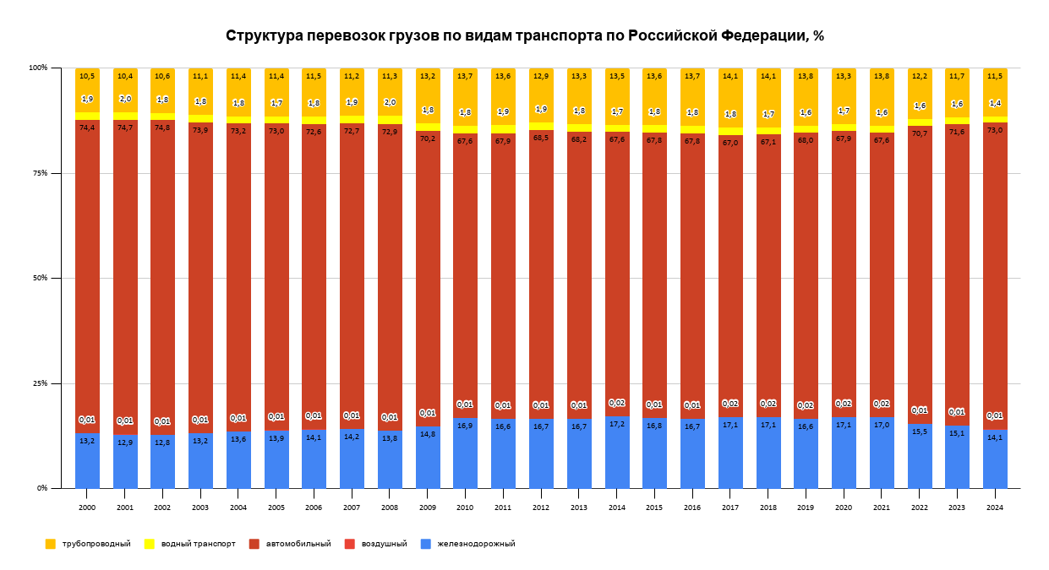
 |  |  |  |  |  |  |  |  |  |  |  |  |  |  |  |  |  | Автомобильный транспорт стабильно занимает наибольшую долю в общей структуре перевозок, начиная с 2000 года и до 2024 года. Это подтверждает важность автомобильного транспорта для России в плане перевозок грузов, а также его ведущую роль в экономике страны. Трубопроводный транспорт остается крайне малым в процентном отношении, с долей, близкой к 0,01% на протяжении всех лет. Водный транспорт также имеет низкую долю (менее 2%), что может быть связано с ограниченной ролью водных путей в перевозке грузов по сравнению с другими видами транспорта, такими как железнодорожный и автомобильный транспорт. Железнодорожный транспорт имеет постепенный рост доли, начиная с 2000 года и достигая более значимых показателей в последние годы. Этот тренд может свидетельствовать о том, что железнодорожный транспорт снова становится важным для России, возможно, из-за улучшения инфраструктуры или роста грузовых перевозок по железным дорогам. Воздушный транспорт показывает незначительную долю на протяжении всего периода, оставаясь на уровне около 1%. Это может быть связано с тем, что воздушные перевозки грузов в основном используются для высокоскоростных или специфических товаров, и они не занимают большую долю в общих объемах.

Центральное значение среди данных перевозок грузов/ Медиана
 |  |  |  |  |  |  |  |  | Медиана для большинства периодов близка к среднему значению, что подтверждает отсутствие значительных выбросов. Однако, заметно повышение медианы в 2020-2024 годах, что свидетельствует о росте объемов перевозок в последние годы, а также о возможных улучшениях в транспортной инфраструктуре или повышении спроса.

Среднее значение объема перевозок грузов в РФ
 |  |  |  |  |  |  |  |  | В период 2005-2009 наблюдается небольшой рост по сравнению с другими периодами, что может свидетельствовать о повышенной активности или улучшении инфраструктуры в этот промежуток. Период 2020-2024 также показал незначительный рост по сравнению с предыдущими периодами, что может быть связано с восстановлением экономики или увеличением транспортной активности в последние годы, возможно, из-за улучшений в транспортной инфраструктуре. Период 2005-2009 и 2020-2024 могут быть интерпретированы как годы с повышенной активностью, в то время как в 2010-2014 и 2015-2019 наблюдается стабильность в объемах перевозок. Общее впечатление — объем перевозок в России оставался стабильным с небольшими колебаниями на протяжении всех периодов, при этом были росты в определенные годы, что может быть связано с экономическими или инфраструктурными изменениями.

3
 | Перевозки пассажиров по видам транспорта общего пользования по Российской Федерации
 | (миллион человек)

 | 2000 | 2001 | 2002 | 2003 | 2004 | 2005 | 2006 | 2007 | 2008 | 2009 | 2010 | 2011 | 2012 | 2013 | 2014 | 2015 | 2016 | 2017 | 2018 | 2019 | 2020 | 2021 | 20221) | 20231) | 20241)

Транспорт - всего | 44,838.5 | 43,987.8 | 42,611.7 | 40,088.8 | 39,109.2 | 30,122.0 | 26,640.3 | 25,307.0 | 24,950.2 | 22,844.0 | 22,034.5 | 21,886.6 | 21,340.8 | 19,620.8 | 19,536.3 | 19,095.2 | 18,645.1 | 18,439.0 | 18,113.4 | 17,826.1 | 12,492.8 | 13,695.8 | 14,436.9 | 15,177.5 | 15,692.5
в том числе:
железнодорожный | 1,418.8 | 1,305.9 | 1,270.7 | 1,303.5 | 1,335.1 | 1,338.7 | 1,338.6 | 1,281.9 | 1,295.6 | 1,136.9 | 946.5 | 993.1 | 1,059.0 | 1,080.0 | 1,076.4 | 1,024.6 | 1,040.0 | 1,121.3 | 1,160.4 | 1,201.5 | 875.8 | 1,059.3 | 1,142.5 | 1,208.3 | 1,295.0
автобусный2) | 23,001.1 | 22,462.2 | 21,920.6 | 20,912.3 | 21,018.3 | 16,374.0 | 14,733.6 | 14,794.9 | 14,717.8 | 13,704.4 | 13,433.7 | 13,304.9 | 12,766.2 | 11,586.8 | 11,554.3 | 11,523.0 | 11,295.8 | 11,184.9 | 10,912.1 | 10,637.2 | 7,695.4 | 8,031.4 | 8,457.9 | 8,975.6 | 9,194.7
трамвайный | 7,421.2 | 7,353.5 | 6,982.3 | 6,321.0 | 5,803.8 | 4,123.4 | 3,267.1 | 2,660.3 | 2,537.2 | 2,216.6 | 2,078.7 | 2,003.6 | 1,928.3 | 1,629.0 | 1,551.4 | 1,477.9 | 1,396.6 | 1,326.9 | 1,259.4 | 1,240.3 | 889.4 | 992.1 | 998.8 | 993.5 | 1,032.0
троллейбусный | 8,759.3 | 8,604.3 | 8,181.1 | 7,290.8 | 6,679.7 | 4,653.1 | 3,774.6 | 2,971.9 | 2,733.0 | 2,414.0 | 2,205.7 | 2,152.2 | 2,051.2 | 1,735.1 | 1,803.1 | 1,616.5 | 1,483.1 | 1,375.7 | 1,262.8 | 1,148.1 | 759.6 | 807.9 | 830.8 | 856.9 | 896.4
метрополитен | 4,186.4 | 4,204.6 | 4,199.5 | 4,204.7 | 4,210.6 | 3,574.3 | 3,465.7 | 3,528.4 | 3,593.7 | 3,306.6 | 3,293.7 | 3,351.3 | 3,445.6 | 3,490.7 | 3,436.6 | 3,336.5 | 3,311.7 | 3,298.0 | 3,380.6 | 3,450.9 | 2,189.1 | 2,680.0 | 2,897.9 | 3,023.1 | 3,147.7
морской3) | 1.1 | 0.8 | 0.7 | 1.2 | 1.1 | 1.3 | 1.4 | 1.4 | 1.4 | 1.5 | 1.5 | 1.3 | 1.1 | 0.5 | 6.9 | 9.6 | 13.0 | 11.7 | 7.5 | 6.0 | 4.6 | 4.5 | 3.4 | 2.7 | 1.6
внутренний водный3) | 27.7 | 30.0 | 28.8 | 24.4 | 25.5 | 20.7 | 19.6 | 21.5 | 19.9 | 17.2 | 16.1 | 14.2 | 13.7 | 13.0 | 12.6 | 13.6 | 13.5 | 12.7 | 12.3 | 11.1 | 7.7 | 8.6 | 9.1 | 10.6 | 12.1
воздушный4) | 23.0 | 26.4 | 28.0 | 30.9 | 35.2 | 36.5 | 39.5 | 46.8 | 51.5 | 46.6 | 58.6 | 66.0 | 76.1 | 86.3 | 95.0 | 93.6 | 91.3 | 107.8 | 118.4 | 130.9 | 71.1 | 111.9 | 96.4 | 106.7 | 113.1

 | 2000-2004 | 2005-2009 | 2010-2014 | 2015-2019 | 2020-2024
Среднее значение объема перевозок (итого) | 42,127.2 | 25,972.7 | 20,883.8 | 18,423.8 | 14,299.1
Медиана | 42,611.7 | 25,307.0 | 21,340.8 | 18,439.0 | 14,436.9
Min значение | 39,109.2 | 22,844.0 | 19,536.3 | 17,826.1 | 12,492.8
Max значение | 44,838.5 | 30,122.0 | 22,034.5 | 19,095.2 | 15,692.5
Процентное изменение периодов |  | -38.34695873 | -19.59326524 | -11.77965696 | -22.38772107

Процентное соотношение вида перевозки пассажиров | 2000 | 2001 | 2002 | 2003 | 2004 | 2005 | 2006 | 2007 | 2008 | 2009 | 2010 | 2011 | 2012 | 2013 | 2014 | 2015 | 2016 | 2017 | 2018 | 2019 | 2020 | 2021 | 20221) | 20231) | 20241)
железнодорожный | 3.164245013 | 2.968777707 | 2.982044837 | 3.2515316 | 3.413774764 | 4.444260009 | 5.02471819 | 5.065396926 | 5.192743946 | 4.97679916 | 4.295536545 | 4.537479554 | 4.962325686 | 5.504362717 | 5.509743401 | 5.365746366 | 5.577873007 | 6.081132382 | 6.406306933 | 6.740117019 | 7.010438012 | 7.734487945 | 7.913748796 | 7.961126668 | 8.252349849
автобусный2) | 51.29765715 | 51.06461337 | 51.44267889 | 52.16494382 | 53.74259765 | 54.35894031 | 55.30568349 | 58.46169044 | 58.9887055 | 59.99124497 | 60.96666591 | 60.79016384 | 59.82062528 | 59.05365734 | 59.14272406 | 60.34500817 | 60.58320953 | 60.65892944 | 60.24324533 | 59.6720539 | 61.59868084 | 58.6413353 | 58.58529186 | 59.13753912 | 58.59295842
трамвайный | 16.55095509 | 16.71713521 | 16.38587524 | 15.76749616 | 14.8399865 | 13.68899807 | 12.26375078 | 10.51211127 | 10.16905676 | 9.703204342 | 9.433842384 | 9.154459806 | 9.03574374 | 8.302413765 | 7.941114745 | 7.739641376 | 7.490439847 | 7.196160312 | 6.952863626 | 6.957775397 | 7.119300717 | 7.243826575 | 6.918382755 | 6.545873826 | 6.576389995
троллейбусный | 19.53522085 | 19.56065091 | 19.19918708 | 18.18662569 | 17.07961298 | 15.44751345 | 14.16875936 | 11.74339116 | 10.95382001 | 10.56732621 | 10.01021126 | 9.833414052 | 9.611635927 | 8.843166436 | 9.229485624 | 8.465478235 | 7.954368708 | 7.460816747 | 6.97163426 | 6.440556263 | 6.080302254 | 5.89888871 | 5.754698031 | 5.645857355 | 5.712282938
метрополитен | 9.3366192 | 9.558559419 | 9.85527449 | 10.48846561 | 10.76626472 | 11.86607795 | 13.00923788 | 13.94238748 | 14.40349176 | 14.47469795 | 14.94792258 | 15.31210878 | 16.14559904 | 17.79081383 | 17.59084371 | 17.4729775 | 17.76177119 | 17.88600249 | 18.66353087 | 19.35869315 | 17.52289319 | 19.56804276 | 20.07286883 | 19.91830012 | 20.05862673
морской3) | 0.002453248882 | 0.00181868609 | 0.001642741313 | 0.002993354752 | 0.002812637436 | 0.004315782485 | 0.005255196075 | 0.005532066227 | 0.005611177466 | 0.006566275608 | 0.00680750641 | 0.005939707401 | 0.005154445944 | 0.002548316073 | 0.03531886795 | 0.05027441451 | 0.06972341259 | 0.06345246488 | 0.04140581006 | 0.03365851196 | 0.03682120902 | 0.03285678821 | 0.02355076228 | 0.01778949102 | 0.01019595348
внутренний водный3) | 0.0617772673 | 0.06820072838 | 0.06758707116 | 0.06086487997 | 0.06520204965 | 0.06872053648 | 0.07357274505 | 0.08495673134 | 0.07975887969 | 0.07529329364 | 0.07306723547 | 0.06487988084 | 0.0641962813 | 0.06625621789 | 0.06449532409 | 0.07122208723 | 0.0724050823 | 0.06887575248 | 0.0679055285 | 0.06226824712 | 0.06163550205 | 0.06279297303 | 0.06303292258 | 0.06984022402 | 0.0771068982
воздушный4) | 0.0512952039 | 0.06001664098 | 0.06570965251 | 0.07707888488 | 0.09000439794 | 0.1211738928 | 0.1482716035 | 0.184929071 | 0.2064111711 | 0.2039922956 | 0.2659465838 | 0.3015543757 | 0.3565939421 | 0.4398393542 | 0.4862742689 | 0.4901755415 | 0.4896728899 | 0.584630403 | 0.6536597215 | 0.7343165359 | 0.5691278176 | 0.8170388002 | 0.6677333777 | 0.7030143304 | 0.7207264617

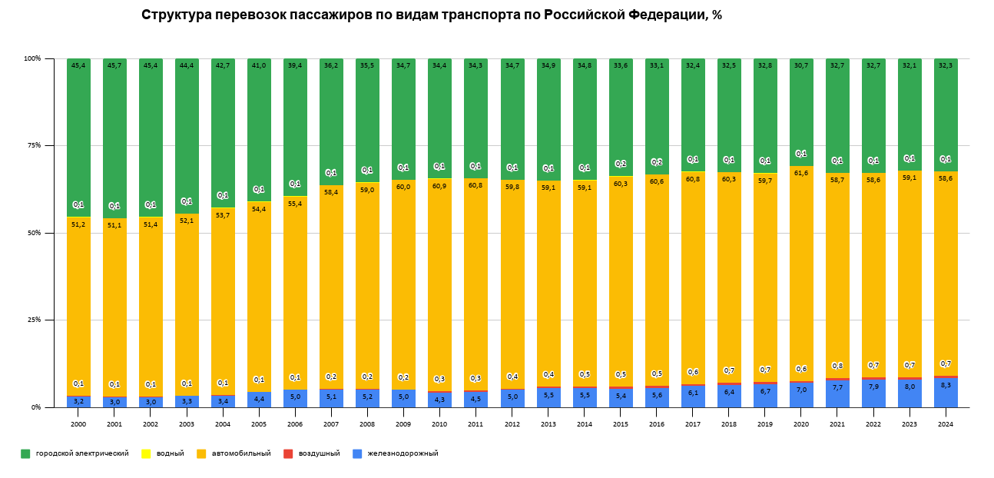
 |  |  |  |  |  |  |  |  |  |  |  |  | Городской электрический транспорт: Это вид транспорта стабильно занимает наибольшую долю среди всех видов перевозок пассажиров, начиная с 2000 года. В 2000 году его доля составляла 45,4%, а в 2024 году — 33,1%. Однако его доля остается на высоком уровне, несмотря на общий тренд снижения. Автомобильный транспорт: Этот вид транспорта также показывает значительную долю в перевозках, которая в 2000 году составляла 51,2% и постепенно снижалась до 58,6% в 2024 году. В последние годы наблюдается некоторое улучшение, что может быть связано с ростом числа автотранспорта. Железнодорожный транспорт: Железнодорожный транспорт, несмотря на его меньшую долю по сравнению с остальными видами, показывает стабильный рост. В 2000 году его доля была 0,1%, а в 2024 году она увеличилась до 0,7%. Водный и воздушный транспорт: Водный и воздушный транспорт занимают минимальные доли в общей структуре, с 3% для водного в 2000 году и 0,1% для воздушного. Эти доли оставались относительно стабильными в течение всех лет, что свидетельствует о том, что данные виды транспорта играют ограниченную роль в перевозках пассажиров. Общий тренд: В целом, на диаграмме прослеживается тенденция к снижение доли городского электрического транспорта и повышению доли автомобильного транспорта. Железнодорожный транспорт также демонстрирует рост, но его доля остаётся незначительной.

Центральное значение среди данных перевозки пассажиров / Медиана
 |  |  |  |  |  |  |  | Период 2000-2004 годы: Этот период занимает самую большую долю на диаграмме, составляя 34,9%. Это говорит о том, что для большинства данных (медиана) именно этот временной интервал показывает центральное значение для исследуемых данных. Период 2005-2009 годы: Следующий по величине сегмент — 20,7%. Это указывает на то, что данные для этого периода также имеют значительное влияние на медиану. Период 2010-2014 годы: Этот временной интервал составляет 17,5% от медианного значения, что показывает стабильность данных в этот период, но в меньшей степени, чем в 2000-2004. Период 2015-2019 годы: Этот период занимает 15,1%, что свидетельствует о некоторых изменениях в структуре перевозок, но с меньшим влиянием на медиану, чем более ранние периоды. Период 2020-2024 годы: Самая маленькая доля в 11,8%. Это может означать, что в последние годы перевозки пассажиров значительно изменились, и медианное значение для этого периода ниже, чем для предыдущих. Резюме: Основное влияние на медианное значение имеют периоды 2000-2004 и 2005-2009, в то время как последние годы (2020-2024) показывают наименьшее значение в контексте медианы, что может указывать на значительные изменения в структуре перевозок пассажиров в последние годы.

Среднее значение объема перевозок пассажиров в РФ
 |  |  |  |  |  |  |  | Период 2000-2004 года: Этот период демонстрирует самое высокое среднее значение объема перевозок пассажиров, значительно превышая остальные. Это может свидетельствовать о высоком уровне перевозок в начале 2000-х, возможно, связано с экономическим ростом и увеличением спроса на пассажирские перевозки. Период 2005-2009 года: Средний объем перевозок немного снижается по сравнению с предыдущим периодом, но остается на высоком уровне. Это может быть связано с дальнейшим экономическим ростом, улучшением инфраструктуры и ростом населения, что способствовало повышению спроса на транспортные услуги. Период 2010-2014 года: Средний объем перевозок продолжает оставаться стабильным, но наблюдается небольшое снижение по сравнению с предыдущими периодами. Это может быть связано с более медленным экономическим ростом в период после мирового финансового кризиса 2008 года. Период 2015-2019 года: Средний объем перевозок продолжает снижаться, что может быть результатом экономической нестабильности, инфляции или изменения предпочтений населения в пользу других видов транспорта (например, автомобилей или авиаперевозок). Возможно, также снизился уровень жизни или покупательная способность, что могло повлиять на использование общественного транспорта. Период 2020-2024 года: Среднее значение объема перевозок значительно снижено, что может быть связано с последствиями пандемии COVID-19. Во время пандемии многие люди стали меньше пользоваться общественным транспортом из-за ограничений и карантинных мер. Это также могло повлиять на экономику, так как транспортные компании могли уменьшить количество рейсов или услуги из-за сниженного спроса.

 |  |  |  | Предположения о причинах изменений: Экономический рост и кризисы: На начальном этапе 2000-х был значительный рост экономики, что способствовало увеличению перевозок. Затем экономические кризисы и нестабильность, особенно в период с 2015 по 2019 год, могли снизить спрос. Пандемия COVID-19: Период с 2020 по 2024 год, вероятно, столкнулся с резким снижением объема перевозок из-за ограничений на передвижение, что также объясняет снижение средних показателей. Снижение популярности общественного транспорта: В последние годы наблюдается тенденция увеличения использования личного транспорта (автомобили) и авиаперевозок, что также может объяснить снижение объемов перевозок пассажиров общественным транспортом.

